상품제안서
가마스 휴대용케이스 롤백(20매) | 상품코드: S28763

 |  |  |  |  |  |  | 02-713-8555 | www.synergygift.co.kr
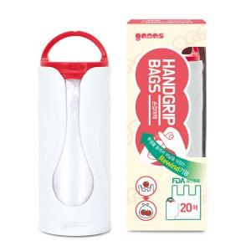

【상세/제작정보】 | <p>손에 들어오는 크기로 언제 어디서나 휴대 및 사용 간편 </p><p>롤백을 되감을 수 있는 리와인드 기능</p><p>스트랩을 달 수 있는 손잡이</p>

【인쇄/포장옵션】 | 풀칼라 / 포장불가능

【공급단가】 | 수량 | 200~ | 500~ | 1,000~ | 3,000~ | 5,000~
*VAT별도 | 단가 | 1,620원 | 1,560원 | 1,500원 | 1,440원 | 1,400원

【상품 URL】 | https://www.synergygift.co.kr:443/src/goods_detail.php?gdno=28763

